상품제안서
카카오 볼캡 고속 도킹형 20W 보조배터리 5000mAh(C타입&8핀) | 상품코드: S41201

 |  |  |  |  |  |  | 02-713-8555 | www.synergygift.co.kr
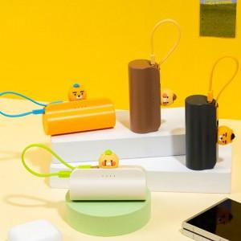

【상세/제작정보】

【인쇄/포장옵션】 | 스티커 / 별도문의

【공급단가】 | 수량 | 20~ | 100~ | 300~ | 500~ | 1,000~
*VAT별도 | 단가 | 15,200원 | 13,960원 | 13,400원 | 13,060원 | 12,800원

【상품 URL】 | https://www.synergygift.co.kr:443/src/goods_detail.php?gdno=41201

